Experimentální stolek
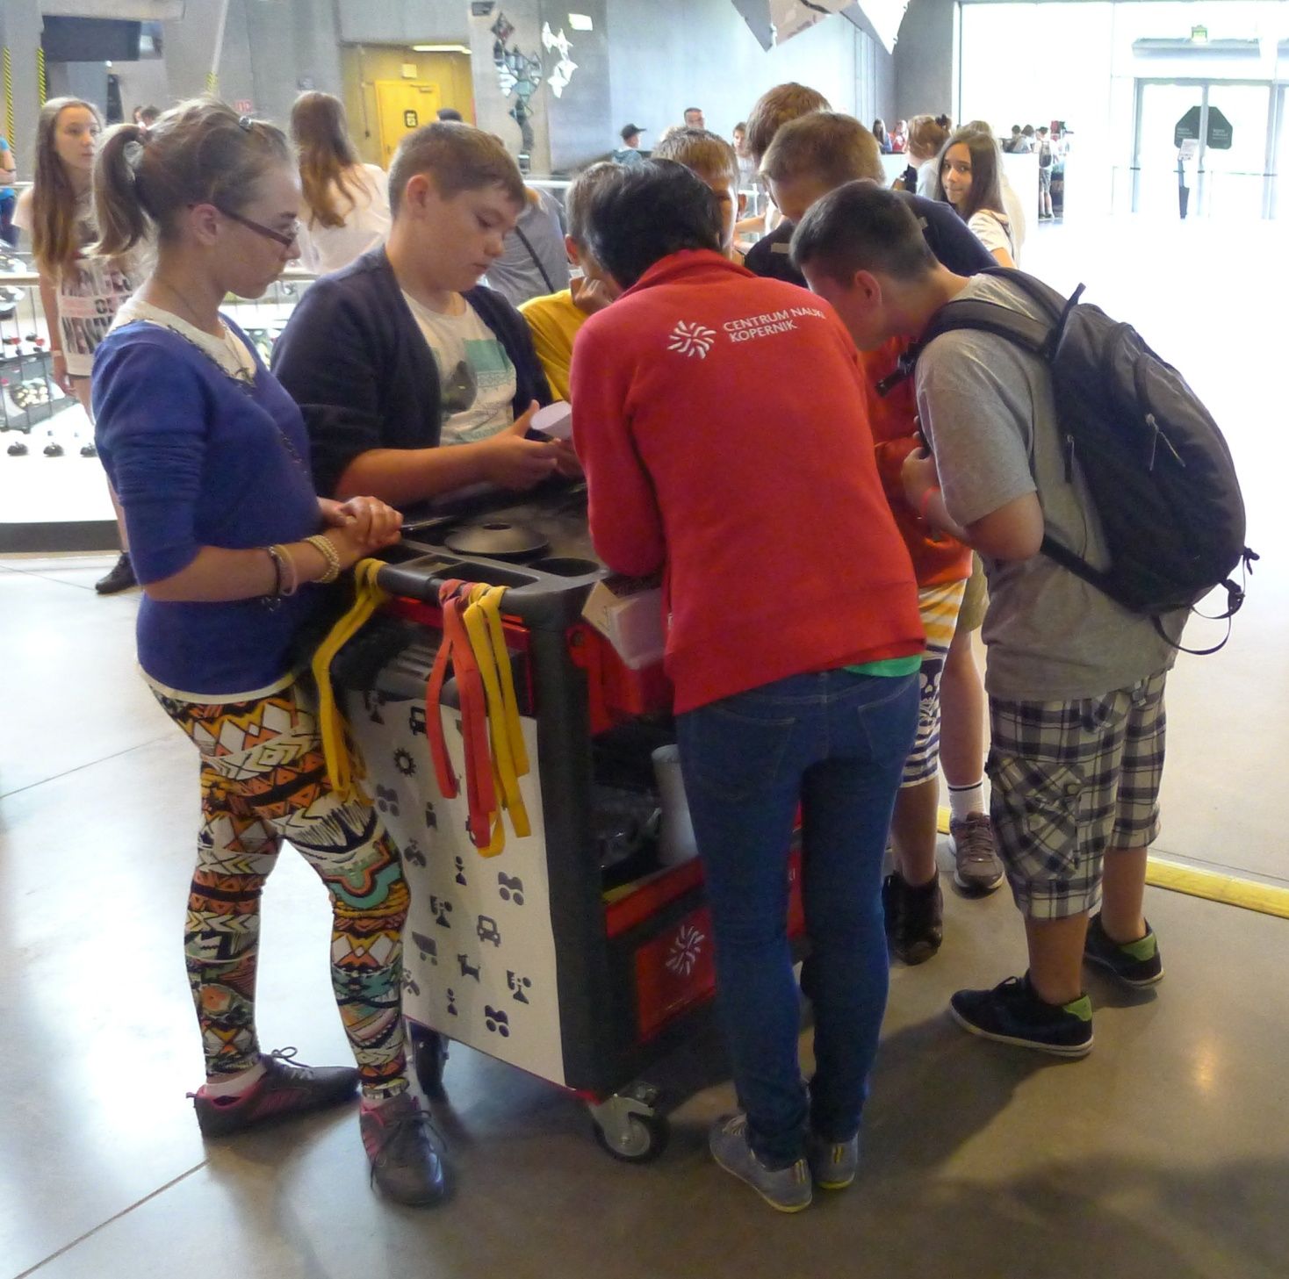
L - Nákres experimentálního stolku

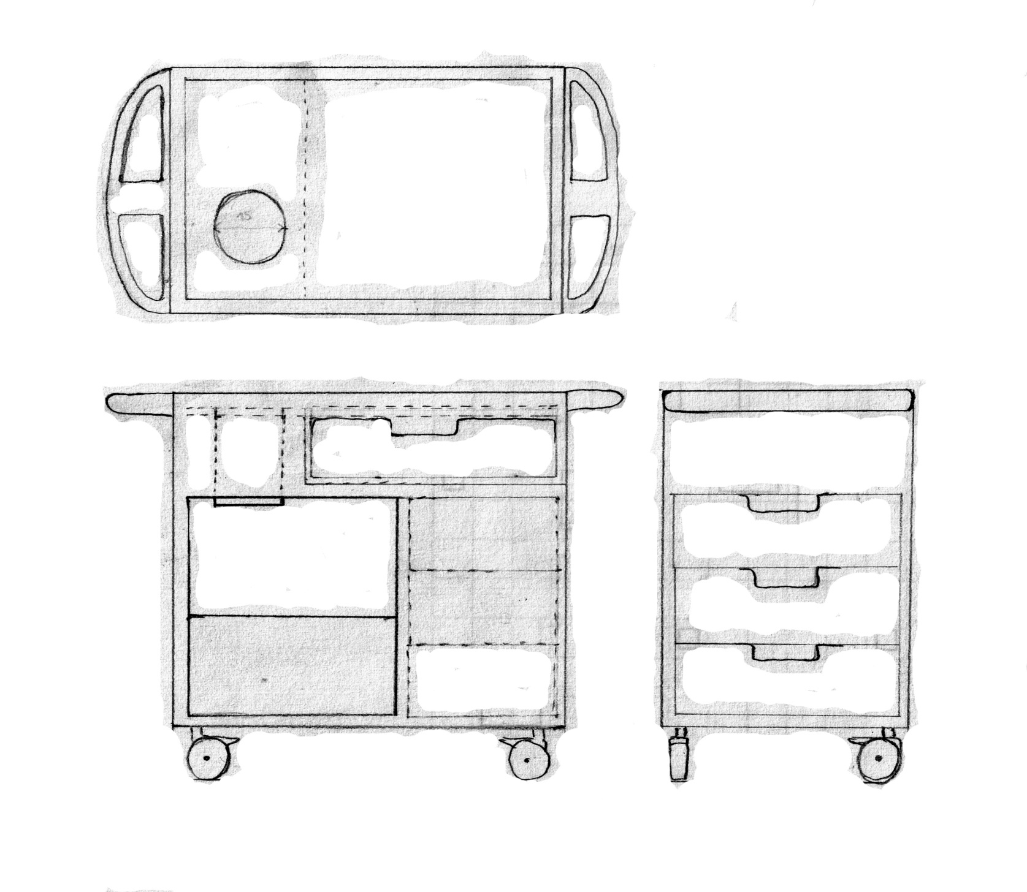
500
800
800
300
500
500
150
150
150
200

